Sheet1
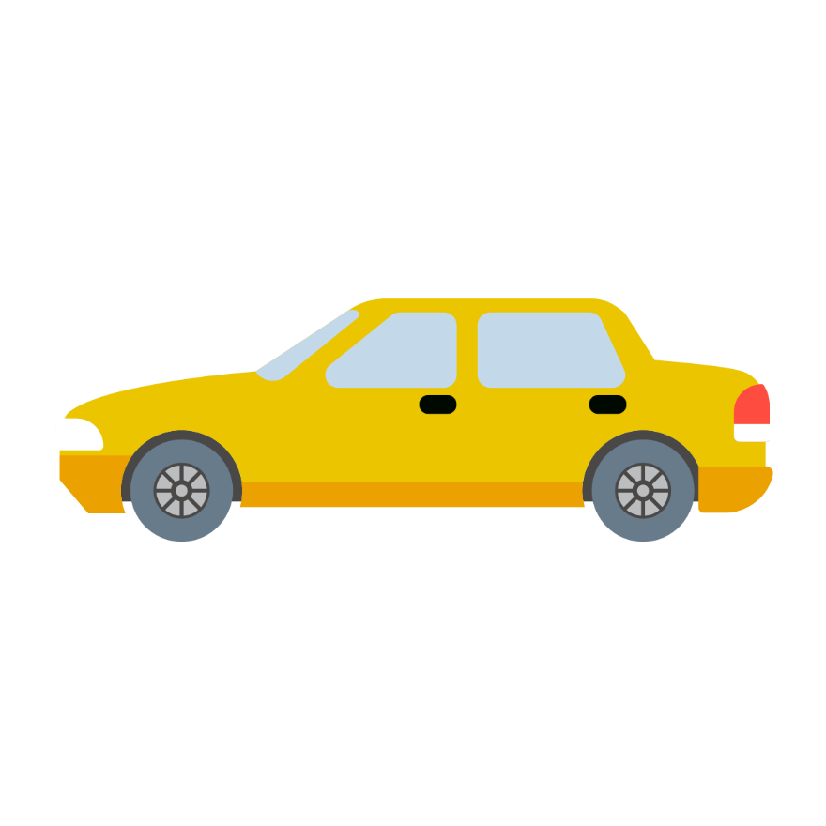
Aracın Sigortası Yapıldı mı? | Aracın Bakımları Yapıldı mı? | Aracın Lastikleri Değiştirildi mi?
evet | evt | evet | FALSE

